상품제안서
아이노트 X-Folding XK905B 무선 블루투스 접이식 키보드 | 상품코드: F32708

 |  |  |  |  |  |  | 02-412-0044 | www.easy1.co.kr
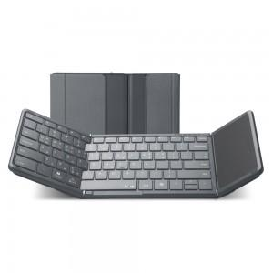

【상세/제작정보】 | <p>​</p>

【인쇄/포장옵션】 | 레이저 / 포장지포장

【공급단가】 | 수량 | 100~ | 300~ | 500~ | 1,000~ | 3,000~
*VAT별도 | 단가 | 48,000원 | 47,200원 | 46,000원 | 45,190원 | 44,000원

【상품 URL】 | https://dev.easy1.co.kr:443/src/goods_detail.php?gdno=32708

